상품제안서
매니시텀블러+타올 선물세트 | 상품코드: S44321

 |  |  |  |  |  |  | 02-713-8555 | www.synergygift.co.kr
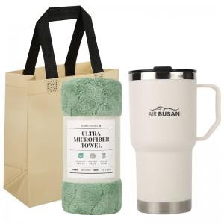

【상세/제작정보】 | <p><span style="font-size: 14pt;">※ 600ml 한박스 입수량 30개 / 운임비 9,000원(VAT별도)</span></p><p><span style="font-size: 14pt;">※ 900ml 한박스 입수량 25개 / 운임비 9,000원(VAT별도)</span></p>

【인쇄/포장옵션】 | 레이저 / 포장지포장

【공급단가】 | 수량 | 30~ | 100~ | 300~ | 1,000~ | 3,000~
*VAT별도 | 600ml | 8,850원 | 8,400원 | 8,050원 | 7,700원 | 7,550원
 | 900ml | 9,250원 | 8,750원 | 8,400원 | 8,050원 | 7,900원

【상품 URL】 | https://www.synergygift.co.kr:443/src/goods_detail.php?gdno=44321

